Feuil1
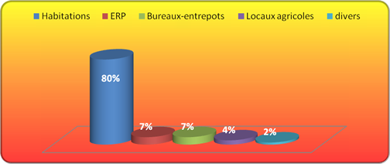
Habitations | 72414 | 27%
ERP | 6442 | 2%
Lieu de travail | 8045 | 3%
Voie publique Vehicules | 103556 | 38%
Divers | 34069 | 13%
Végétation | 46345 | 17%
 | 270871

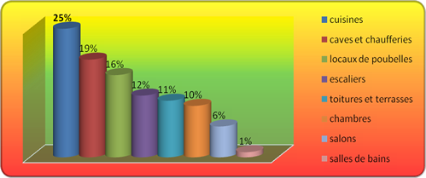
 | Cuisines | 25%
 | Caves et chaufferies | 19%
 | Locaux de poubelles | 16%
 | Escaliers | 12%
 | Toitures et terrasses | 11%
 | Chambres | 10%
 | Salons | 6%
 | Salles de bains | 1%

Feuil2
Victimes incendie2014 |  | 25171
 |  | morts | hospit | léger

 | Habitation | 228 | 983 | 8734
 | Vehicules & Voie publique | 23 | 108 | 915
 | ERP | 11 | 96 | 990
 | Lieu travail | 1 | 69 | 646
 | Végétations | 11 | 24 | 169
 | Divers | 6 | 119 | 850
 |  | 280 | 1399 | 12304

